상품제안서
쓰리세븐 KR-16100SC 7P세트 | 상품코드: S45320

 |  |  |  |  |  |  | 02-713-8555 | www.synergygift.co.kr
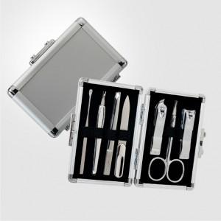

【상세/제작정보】

【인쇄/포장옵션】 | 실크, 풀칼라 / 포장지포장

【공급단가】 | 수량 | 50~ | 100~ | 300~ | 1,000~ | 3,000~
*VAT별도 | 단가 | 16,430원 | 16,040원 | 15,380원 | 14,990원 | 14,590원

【상품 URL】 | https://www.synergygift.co.kr:443/src/goods_detail.php?gdno=45320

